Circuitos FR
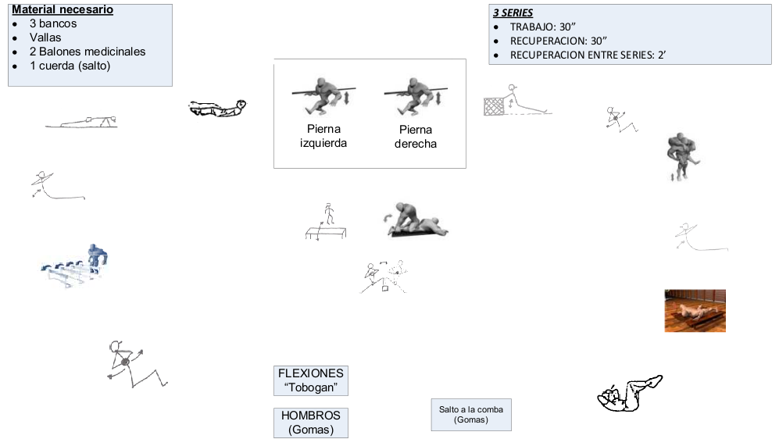
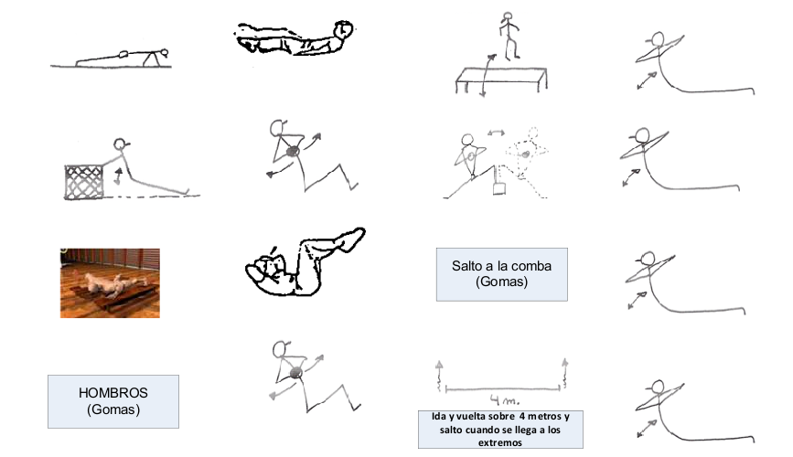
CIRCUITO -1

Juegos con balon
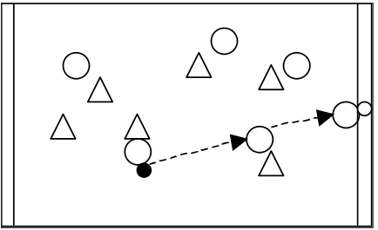

CÓDIGO | PR020 | OBJETIVO: | Mejorar la recepción, el pase, el marcaje y los desmarques
NOMBRE: | TOUCH DOWN | DESARROLLO: | Dos equipos, pasando la pelota, conseguir colocar la pelota en la zona del equipo contrario.

 |  | INDICACIONES: | Desmarcarse y ofrecerse como apoyo cuando la situación sea eficaz
 |  |  | Recibir, pasar y desmarcarse de nuevo rápido
 |  |  | Responsabilidad en el marcaje
 |  |  | Tener en campo visual al balón y al oponente directo

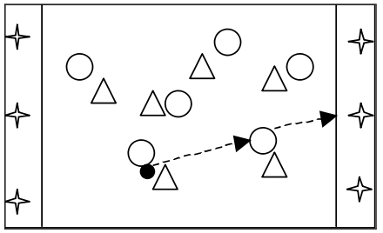
CÓDIGO | PR024 | OBJETIVO: | Mejorar la recepción, el pase, el marcaje y los desmarques
NOMBRE: | DARLE AL CONO | DESARROLLO: | Dos equipos, pasando la pelota, conseguir, pasando y lanzando la pelota darle a los conos del equipo contrario, no vale meterse en la zona donde están los conos.

 |  | INDICACIONES: | Desmarcarse y ofrecerse como apoyo cuando la situación sea eficaz
 |  |  | Recibir, pasar y desmarcarse de nuevo rápido
 |  |  | Responsabilidad en el marcaje
 |  |  | Tener en campo visual al balón y al oponente directo

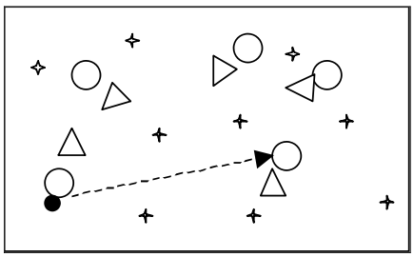
CÓDIGO | PR014 | OBJETIVO: | Mejorar la recepción, el pase, el marcaje y los desmarques
NOMBRE: | 10 PASES CON CONOS | DESARROLLO: | Dos equipos, pasando la pelota, conseguir tocar 10 veces en los conos sin que el equipo contrario lo intercepte.

 |  | INDICACIONES: | Desmarcarse y ofrecerse como apoyo cuando la situación sea eficaz
 |  |  | Recibir, pasar y desmarcarse de nuevo rápido
 |  |  | Responsabilidad en el marcaje
 |  |  | Tener en campo visual al balón y al oponente directo

